Taul1
40 hakijaa osallistui pääsykokeeseen. Heistä 25 hyväksyttiin koulutukseen.
Tulos 1 tarkoittaa, että hakija hyväksyttiin. Tulos 0 tarkoittaa, että pääsykoe hylättiin.
Hakijat ilmoittivat lisäksi, kuinka paljon aikaa he käyttivät valmistautumiseen ennen pääsykoetta.

Säädä kertoimia b0 ja b1 niin, että Log-regressio-käyrä osuu mahdollisimman lähelle pääsykokeen todellisia tuloksia.
Kuinka monen tunnin opiskelulla on 50 % todennäköisyys saada hyväksytty tulos?
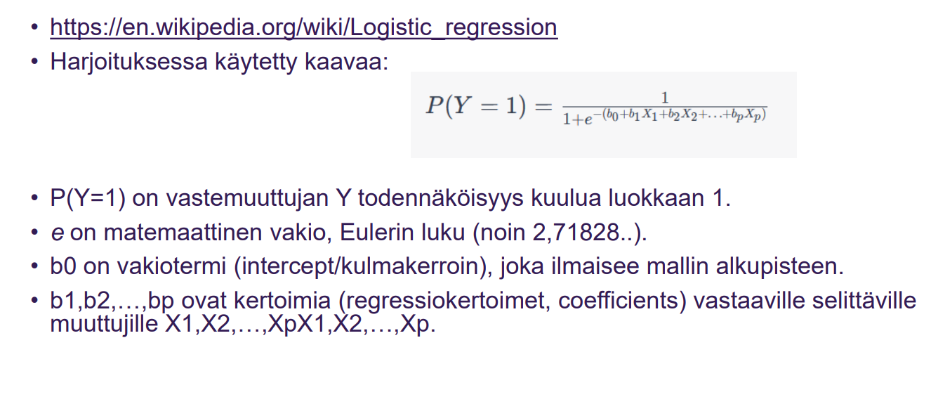
Opiskelutunnit ja pääsykokeen tulos
 |  |  | Y:n todennäköisys kuulua luokkaan 1
 | Läpi vai ei? | Opiskelutunnit | log-REG
 | 0 | 0 | 2.0611536182E-09
 | 0 | 1 | 1.5229979513E-08
 | 0 | 2 | 1.1253516206E-07
 | 0 | 2.5 | 3.0590222693E-07
 | 0 | 3 | 8.3152802766E-07
 | 0 | 3.5 | 2.2603242979E-06
 | 0 | 4 | 6.1441746022E-06
 | 0 | 4.5 | 1.6701421848E-05
 | 0 | 5 | 4.5397868702E-05
 | 0 | 6 | 0.00033535013047
 | 1 | 6.5 | 0.0009110511944
 | 1 | 8 | 0.017986209962
 | 0 | 8.5 | 0.047425873178
 | 1 | 9 | 0.11920292202
 | 1 | 9.5 | 0.26894142137
 | 0 | 10 | 0.5
 | 1 | 10.5 | 0.73105857863 | b0 | -20 | leikkauspiste | -3 | -5
 | 0 | 11 | 0.88079707798 | b1 | 2 | kerroin | 0.3 | 0.5
 | 1 | 12 | 0.98201379004
 | 1 | 14 | 0.99966464987 | μ = -b0/b1 | 10
 | 1 | 15 | 0.99995460213 | Näin monen tunnin opiskelulla on 50% mahdollisuus päästä läpi
 | 1 | 15.5 | 0.99998329858 | Eli kaava laskee, millä x:n arvolla y on 0,5
 | 1 | 16 | 0.99999385583
 | 1 | 17 | 0.99999916847 | Kuinka monta tuntia opiskella, että pääsee lävitse eli todennäköisyys vähintään 0,5
 | 0 | 17.5 | 0.9999996941
 | 0 | 18 | 0.99999988746
 | 1 | 18.5 | 0.9999999586
 | 1 | 19 | 0.99999998477
 | 1 | 19.5 | 0.9999999944
 | 1 | 20 | 0.99999999794
 | 1 | 20 | 0.99999999794
 | 1 | 20.5 | 0.99999999924
 | 1 | 21 | 0.99999999972
 | 1 | 21.5 | 0.9999999999
 | 1 | 22 | 0.99999999996
 | 1 | 22 | 0.99999999996
 | 1 | 23 | 0.99999999999
 | 1 | 24 | 1
 | 1 | 25 | 1
 | 1 | 30 | 1

